部署管理
接口说明 | 流程部署
输入 | 参数名称 |  |  | 数据类型 | 必填 | 参数说明 | 备注
 | interfaceName |  |  | Object | 是 | 接口：deploymentProcDefByBytes
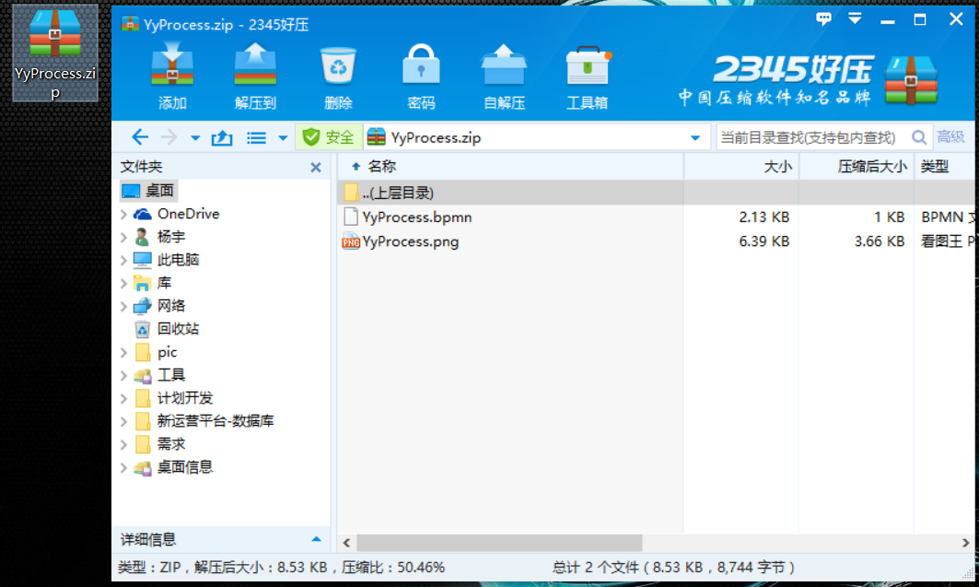
 | sourceBytes |  |  | byte[] | 是 | zip包字节数组 | demo图片
 | businessParams |  |  | Object | 是 | 应用编码
 |  | deploymentName |  | String | 是 | 流程名称
输出
 | isSuccess |  |  | boolean | 必须 | 结果 | flase，true
 | retmsg |  |  | String | 必须 | 结果标识字段 | 描述结果信息
 | retcode |  |  | String | 必须 | 结果标识码
 | data |  |  | JsonObject | 非必须
输出样例

接口说明 | 删除部署
输入 | 参数名称 |  |  | 数据类型 | 必填 | 参数说明 | 备注
 | interfaceName |  |  | Object | 是 | 接口：deploymentProcDefDelete
 | businessParams |  |  | Object | 是 | 应用编码
 |  | deploymentId |  | String | 是 | 部署ID
 |  | forceDel |  | boolean | 否 | true时，强制删除包括历史记录（慎用）
输出
 | isSuccess |  |  | boolean | 必须 | 结果 | flase，true
 | retmsg |  |  | String | 必须 | 结果标识字段 | 描述结果信息
 | retcode |  |  | String | 必须 | 结果标识码
 | data |  |  | JsonObject | 非必须
输出样例

接口说明 | 查询部署
输入 | 参数名称 |  |  | 数据类型 | 必填 | 参数说明 | 备注
 | interfaceName |  |  | Object | 是 | 接口：deploymentProcDefQuery
 | businessParams |  |  | Object | 是 | 应用编码
 |  |  | processDefinitionName | String | 是 | 流程定义名称
 |  |  | processDefinitionKey | boolean | 否 | 流程定义key
输出
 | isSuccess |  |  | boolean | 必须 | 结果 | flase，true
 | retmsg |  |  | String | 必须 | 结果标识字段 | 描述结果信息
 | retcode |  |  | String | 必须 | 结果标识码
 | data |  |  | JsonObject | 非必须
 |  | dataList
 |  |  | id | String | 必须 | 主键
 |  |  | tenantId | String | 必须 | 多租户
 |  |  | category | String | 必须 | 流程定义的Namespace就是类别（分类）
 |  |  | diagramResourceName | String | 必须 | 流程图片名称
 |  |  | description | String | 必须 | 描述
 |  |  | name | String | 必须 | 名称
 |  |  | deploymentId | String | 必须 | 部署ID
 |  |  | key | String | 必须 | 流程定义ID
 |  |  | resourceName | String | 必须 | 流程bpmn文件名称
输出样例

